進貨單
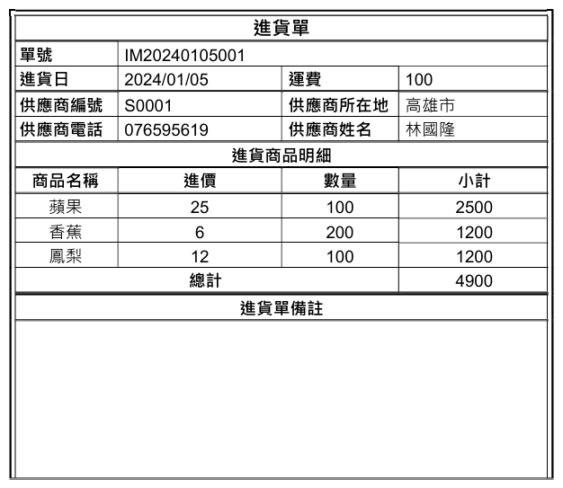
【進貨資料】
進貨單號 | 進貨日 | 運費 | 供應商編號 | 進貨單備註

【進貨商品明細】
進貨商品明細流水號 | 進貨單號 | 商品名稱 | 進價 | 數量

【供應商資料】
供應商編號 | 供應商姓名 | 供應商電話 | 供應商所在地

【所在地縣市資料】
縣市代碼 | 縣市

【商品資料】
商品代碼 | 商品名稱

